Sheet1
MOTOR A |  | FORWARD |  | MOTOR B

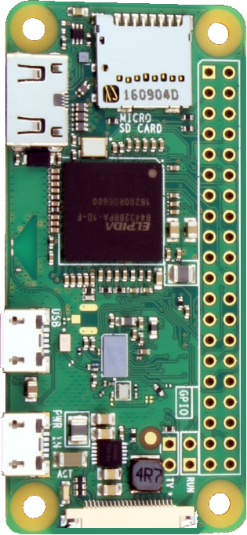

 |  |  | 1 | 3.3V | 5V | 2
 |  |  | 3 | GPIO2 | 5V | 4
 |  |  | 5 | GPIO3 | GND | 6
 |  |  | 7 | GPIO4 | GPIO14 | 8
 |  |  | 9 | GND | GPIO15 | 10
 |  |  | 11 | GPIO17 | GPIO18 | 12
 |  |  | 13 | GPIO27 | GND | 14
 |  |  | 15 | GPIO22 | GPIO23 | 16
 |  |  | 17 | 3.3V | GPIO24 | 18
 |  |  | 19 | GPIO10 | GND | 20
 |  |  | 21 | GPIO9 | GPIO25 | 22
 |  |  | 23 | GPIO11 | GPIO8 | 24
 |  |  | 25 | GND | GPIO7 | 26
 |  |  | 27 | ID_SD | ID_SD | 28
 |  |  | 29 | GPIO5 | GND | 30
 |  |  | 31 | GPIO6 | GPIO12 | 32
 |  |  | 33 | GPIO13 | GND | 34
 |  |  | 35 | GPIO19 | GPIO16 | 36
 |  |  | 37 | GPIO26 | GPIO20 | 38
 |  |  | 39 | GND | GPIO21 | 40

MOTOR C |  | BACKWARDS |  | MOTOR D

PIN | MOTOR | DIRECTION | PIN | MOTOR | DIRECTION

